Накладная-№3
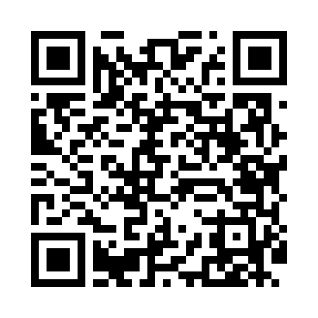
Номер товарно-транспортной накладной: |  |  | Торговый представитель: Karimov Amirjon
Поставщик: Toshkent falcon fly 2 |  |  | Телефон торгового представителя: +
Дата отгрузки: 12.11.2025 |  |  | Контрагент: """" Klient
Дата консигнации: |  |  | Адрес:
Доставщик: |  |  | Телефон:
Телефон доставщика:
Время заказа: 12.11.2025 12:34:00
№ | Штрих-код | Название товаров (работ,услуг) | Количество | Количество в кейсе | Цена | Сумма
 |  |  | 61 |  |  | 190.9
1 | 6917325386303 | Керамическая салатница, 19×19 см, DB-86-30 | 16 | 16 шт. | 3.10 | 49.60
2 | 6917325386273 | Керамическая тарелка, 30×12 см, DB-86-27 | 4 | 4 шт. | 3.80 | 15.20
3 | 6968322520191 | Керамика Салатница DB-86-59 | 4 | 4 шт. | 4 | 16
4 | 6917325386259 | Керамическая салатница, 23×14 см, DB-86-25 | 2 | 2 шт. | 3.50 | 7
5 | 2011322911200 | Керамические Чашка DB-86-21 | 1 | 1 шт. | 17.90 | 17.90
6 | 6917325386235 | Керамическая пиала, 11×11 см, DB-86-23 | 6 | 6 шт. | 1.50 | 9
7 | 6917325386228 | Керамическая коса, 14.5×14.5 см, DB-86-22 | 6 | 6 шт. | 2.20 | 13.20
8 | 6968300128579 | Керамический Салатница DB-86-57 | 6 | 6 шт. | 1.60 | 9.60
9 | 6917325386167 | Керамические Тарелка 25 x 25 см DB-86-16 | 6 | 6 шт. | 4.30 | 25.80
10 | 6917325386174 | Керамические Тарелка 20 x 20 см DB-86-17 | 6 | 6 шт. | 2.60 | 15.60
11 | 6917325386242 | Керамическая тарелка, 20×20 см, DB-86-24 | 4 | 4 шт. | 3 | 12
Итого: 190.9$|->UZS: 2,386,250.00

